Sheet1
회의록

 |  |  |  |  | 1조 | Alpaka
작성일 | 2022-07-18
일시 | 2022-07-18 |  | 장소 | 회의실
작성자 | 함형우 | 참석자 | 장윤수, 함형우, 전희창, 최세휘, 최지석,배경빈
안건 | 프로젝트 진행 - DB설계
회의내용 | 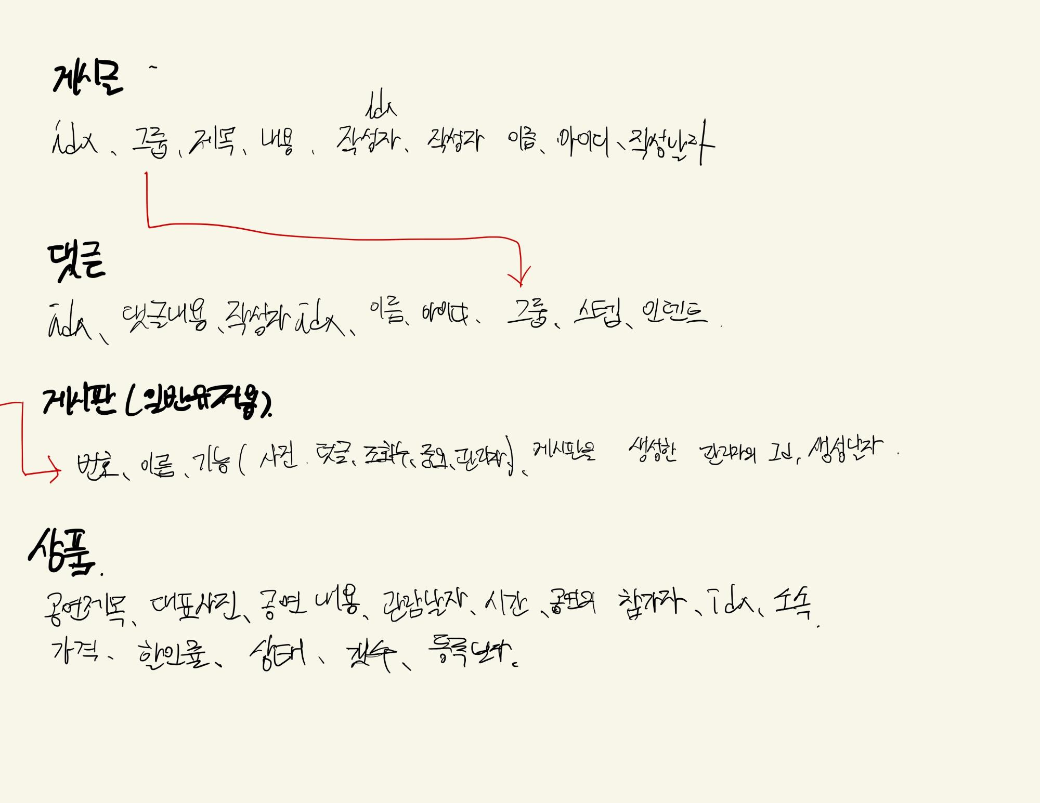 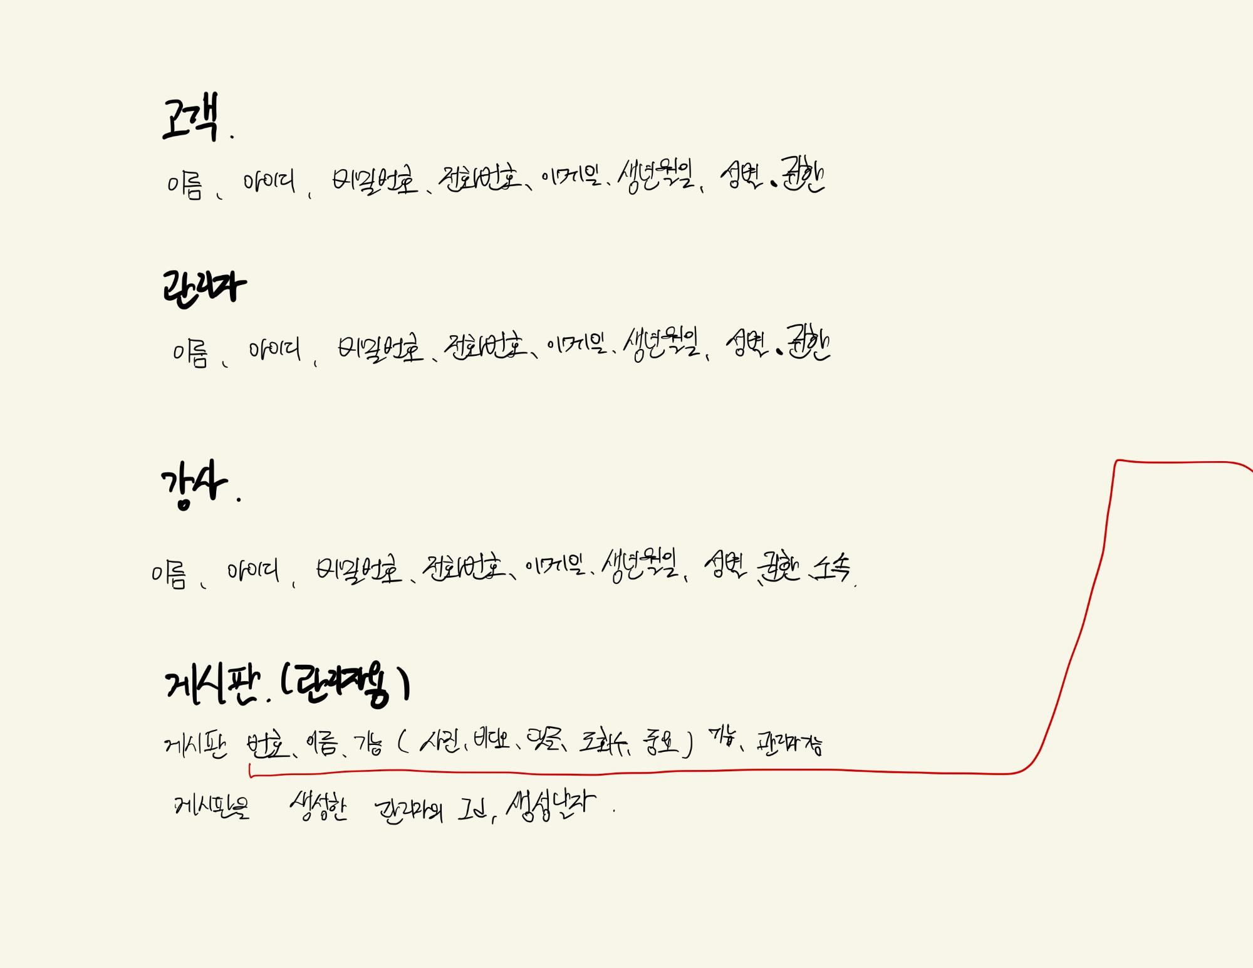 :: 요구사항 분석표를 기반하여 DB설계 - 요구 사항 분석이 완료한 DB설계도를 확인후 구체화 - E-R 벤다이어그램을 작성하고 수정 :: 작성된 화면설계 수정

결정사항 | :: DB설계도를 확인한 후 E-R 벤다이어그램 작성

